(1) 地図機能一覧
(1) 地図機能一覧 |  |  |  |  |  |  |  |  | 対応可否について ○：可 △：代替案で可 ×：不可
項番 | 分類 | 機能名 | 機能・処理内容 | 備考 ※一部画面、メニュー、データイメージ | Web 対応 | デスク トップ 対応 | モバイル 対応 | アクセス ログ取得 | アクセスログ内容 | 対応 可否 | 代替案 (対応可否が△の時必須)
1 | 図面番号 検索 | ユーザ図面検索 | 札幌市の専用の1：500、1：2500、1：10000図面番号指定画面による該当図面番号領域を表示する。 ・利用用途：事前に工事箇所等の図面番号を把握している場合に使用 ・1画面で各縮尺の図面番号体系に対応 | 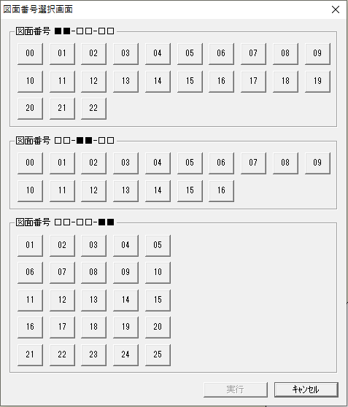 図面番号選択 画面イメージ ※数字パネルは必須ではない | 〇 | 〇 |  | 〇 | 利用端末(デスクトップの場合)、操作員ID、図面番号、時間
2 | 水栓検索 | 水栓番号検索 | 各水栓番号（文字列図形）に登録されている給水装置情報の属性項目の水栓番号（お客様番号）検索による該当水栓番号の図形を画面中心に表示する。 | 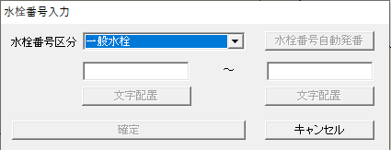 | 〇 | 〇 |  | 〇 | 利用端末(デスクトップの場合)、操作員ID、検索水栓番号、時間
3 | 住所検索 | 住所検索 | 札幌市の専用の区、字、条丁目選択メニューによる住所での検索をする。 ・給水装置情報の属性項目の住所コードデータを検索し、該当する水栓番号の給水一般情報の代表水栓番号を持つ建物図形を画面中心に表示 | 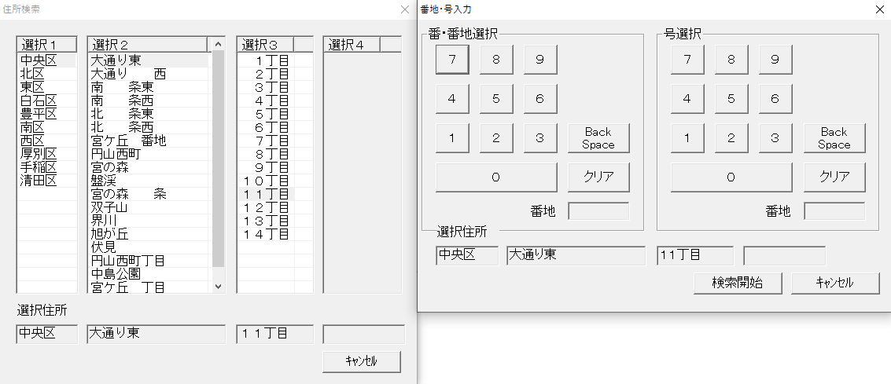 ※番地・号の入力の数字パネルは必須ではない | 〇 | 〇 |  | 〇 | 利用端末(デスクトップの場合)、操作員ID、検索住所、時間
4 | 地番検索 | 地番検索 | 地番による地番ポリゴン図形を画面中心に表示する。 |  | 〇 | 〇
5 | レイヤ切替 | 表示切替機能 | 特定の要件毎に構成されたレイヤや表示設定をマップ化したものを複数あらかじめ作成しておき、メニューから選択したそのマップを呼び出して表示する。 必要に応じて随時追加する。 |  | 〇 | 〇
6 | 縮尺切替 | 種尺変更 | 縮尺値指定による画面表示を切り替える。 |  |  | 〇
7 | 拡大 | ズームイン＆アウト | 拡大機能（スクロールマウス対応）。 |  | 〇 | 〇
8 | 縮小 | ズームイン＆アウト | 縮小機能（スクロールマウス対応）。 |  | 〇 | 〇
9 | パン | 画面移動 | 表示画面上クリップしての移動。 |  | 〇 | 〇
10 | 図面移動 | スクロール機能 | 表示画面を移動する。 |  |  | 〇
11 | ブックマーク | ブックマーク作成 | ブックマーク（ブックマーク管理、表示状態、位置保存）を登録する。 |  | 〇 | 〇
12 | 戻る | スナップショット | 画面表示の状態を前の状態に戻す。 |  | 〇 | 〇
13 | 進む | スナップショット | 画面表示の状態を前の状態に進める。 |  | 〇 | 〇
14 | 図形選択 | 矩形選択 | 矩形や任意の範囲で図形を選択する。 |  | 〇 | 〇
15 |  | 拡張選択 | グループ図形要素を選択する。 |  |  | 〇
16 | 背景図 | 背景図選択 | 登録されている複数の背景図（道路管理図、航空写真など）から選択して表示を切り替える。 |  | 〇 | 〇
17 | レイヤ表示 | 追加レイヤ表示 | 札幌市共有地図データ、航空写真を表示する。 |  | 〇 | 〇
18 | 選択された オブジェクト の属性 | 属性表示 | 選択された図形の属性を表示する。以下の関連する機能を持つ。 １）・関連情報：関連する属性の表示 ２）・新規属性：属性情報の追加（複数属性レコード対応） ３）・関連修正：属性情報の編集 ４）・属性削除：属性情報の削除 |  | 〇 | 〇 |  | 〇 | 利用端末(デスクトップの場合)、操作員ID、属性テーブル名、キー属性（水栓番号、しゅん工図番号・・）、時間
19 | 任意検索 | 任意条件検索 | 属性検索機能で外部ファイルによる検索する属性テーブル、項目設定可能で属性テーブルをメニュー化する。 | （例）属性の布設年度での管路の検索等、任意の属性を使った検索をし、検索結果の対象管路を強調表示する。 | 〇 | 〇 |  | 〇 | 利用端末(デスクトップの場合)、操作員ID、属性テーブル名、検索条件、時間
20 | 関連属性検索 | 任意条件検索 | 関連テーブルの属性検索機能で外部ファイルによる検索する属性テーブル、項目設定可能で属性テーブルをメニュー化する。 |  |  | 〇 |  | 〇 | 利用端末、操作員ID、属性テーブル名、検索条件、時間
21 | 色替 | 色替え機能（シンボル設定） | 属性条件を設定し、該当した図形と属性を色替え設定したレイヤで表示する。 | 色、線種やシンボルは自由に追加・変更し、数に制限は設けない。 | 〇 | 〇
22 | 凡例 | 凡例表示 | 地図上のレイヤと表示状態（色、形態）の関係を表示をする。 |  | 〇 | 〇
23 | 印刷 | 画面印刷 | 任意範囲、回転および凡例付印刷をする。 ・任意範囲レイアウト作成 ・属性レポート印刷 ・PDF、画像出力機能 |  |  | 〇
24 |  | 出図様式作成 | 様式出図用の様式を作成する。 各種定型様式のレイアウトを作成する。 |  | 〇 | 〇
25 |  | 様式出図 | 様式指定よる定型印刷用の出力をする。 ・図面番号指定、連続図面番号出力 ・PDF出力 |  | 〇 | 〇
26 | 座標位置表示 | 座標位置表示 | 座標値入力による表示（表示中心）をする。 |  |  | 〇
27 | 距離測定 | ポリラインの距離測定 | 任意に入力されたラインの距離計測をする。 |  | 〇 | 〇
28 |  | 選択されたポリラインの 距離測定 | 図形選択されているポリラインの距離、長さ（複数対応）を測定する。 | ※属性値内情報でも可 | 〇 | 〇
29 | バッファ作成 | バッファ作成 | 図形、レイヤ単位に任意に指定した距離を半径とした円や矩形を作成する |  | 〇 | 〇
30 | 面積測定 | 面の面積測定 | 任意に入力されたポリゴンの面積を測定する。 |  | 〇 | 〇
31 |  | 選択された面の面積測定 | 図形選択されたポリゴンの面積（複数対応）を測定する。 | ※属性値内情報でも可 | 〇 | 〇
32 | 断水追跡 | 検索-断水検索 | 断水する配水管を検索し、直近バルブ、消火栓、接続する給水設備情報（メーター、受水タンク）、家屋を検索し強調表示する。 ・断水バルブ変更により断水範囲の変更 ・断水対象の家屋で受水タンク、BP（加圧）により給水されているものについてはハッチングによる強調表示 ・断水結果リストとして、対象配水管、仕切弁、消火栓、接続する給水設備情報の一覧表表示およびCSV、PDF等への出力 | 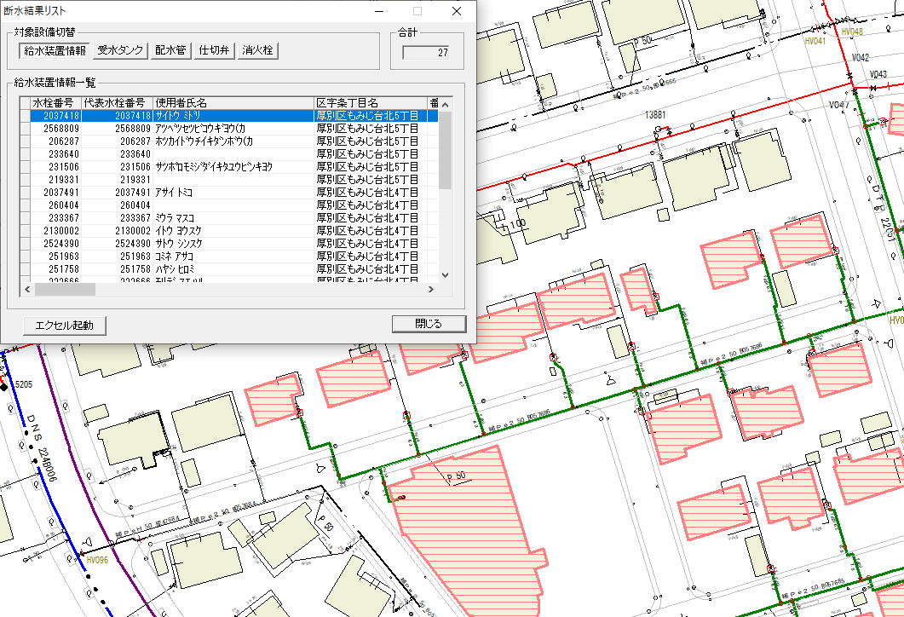 |  | 〇 |  | 〇 | 利用端末、操作員ID、属性テーブル名、キー属性（水栓番号、しゅん工図番号・・）、時間
33 | 洗管計画 | 洗管計画作成 | 洗管対象エリアを設定し配水管を特定、給水している対象の建物を給水方式ごとに色分け表示、およびリスト出力と洗管様式の任意範囲図面印刷をする。 ・給水方式による色の設定 ・対象給水栓数および世帯数の集計および対象の配水管延長の集計 ・給水方式ごとの対象設備の一覧表表示およびCSV、PDF等への出力 | 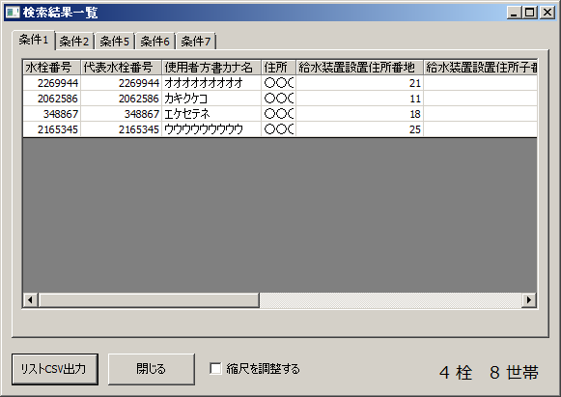 |  | 〇 |  | 〇 | 利用端末、操作員ID、属性テーブル名、キー属性（水栓番号、しゅん工図番号・・）、時間
34 | 全市一斉水圧 残塩マップ | 全市一斉水圧／ 残塩マップの作成 | マスターの管路設備と同等のデータを含む専用のレイヤを別途用意し、収集した水圧・残塩データを職員が属性登録し、色分けなどで表現をしたマップの表示をする。またマップは指定の他の職員へ共有する。 | 現行はSuperMapを使用し、別システムとして運用している。 | 〇 | 〇
35 | 漏水調査 マップ | 漏水調査マップの作成 | マスターの管路設備と同等のデータを含む専用のレイヤを別途用意し、調査対象路線の計画と対応状況を職員が図形と属性で登録し、色分けなどで表現したマップの表示をする。またマップは指定の他の職員へ共有する。 | 現行はSuperMapを使用し、別システムとして運用している。 | 〇 | 〇
36 | 執行状況 管理マップ | 執行状況管理マップの作成 | マスターの管路設備と同等のデータを含む専用のレイヤを別途用意し、工事予定箇所に対して水道局内の関係各課で工事の進行状況の図形、属性を職員が入力・更新し、色分けなどで表現したマップの表示をする。またマップは指定の他の職員へ共有する。 |  | 〇 | 〇
37 | 計画マップ | 計画マップの作成 | マスターの管路設備と同等のデータを含む専用のレイヤを別途用意し、設備の計画をするための図形、属性の編集を職員が行い、色分けなどで表現したマップの表示をする。またマップは指定の他の職員へ共有する。 | 現行は主に整備対象路線の計画と進捗を対象に、QGIS上で別途作成・管理している。 | 〇 | 〇
38 | ダッシュボード | ダッシュボード作成 | 任意の目的で作成したマップを、統計情報などと共に共有化するためのダッシュボードの作成をする。必要に応じて任意に変更・追加作成する。 | 主に整備・点検などの作業進捗や、計画進捗、執行状況を把握する。 | 〇 | 〇
39 | 分析 | 分析 | 蓄積した事故情報などを元に地域の分布や傾向を任意の条件で分析し，可視化する |  | 〇 | 〇
40 | コピー | 編集 - コピー | 選択オブジェクトの図形・属性をコピーする。 |  | 〇 | 〇
41 | 切り取り | 編集 - 切り取り | 選択オブジェクトの図形・属性を削除する。 編集・削除の取消で戻る |  | 〇 | 〇
42 | 貼り付け | 編集 - 貼り付け | コピーされた図形・属性のカレントレイヤへの貼り付ける。 |  | 〇 | 〇
43 | 貼り付け | 図形のみ貼り付け | コピーされた図形のみカレントレイヤへの貼り付ける。 |  |  | 〇
44 | 設定 | 描画情報設定 | レイヤの図形の描画（シンボル）情報を設定する。 |  | 〇 | 〇
45 | 編集 | レイヤ編集可否設定 | 編集用レイヤへの書き込み可否の設定をする。 ※複数編集可 |  | 〇 | 〇
46 | レイヤ移動 | 図形属性レイヤ移動 | 図形・属性のレイヤ間での移動をする。 |  |  | 〇
47 | 削除 | 図形削除 | 選択オブジェクトの図形・属性＋自動注記を削除する。 ※撤去レイヤへの移動なし、編集・削除の取消で戻る |  | 〇 | 〇
48 | 各種編集・ 登録機能 | 構成点編集 | 図形の構成点を編集する。 |  | 〇 | 〇
49 |  | 図形結合、分割 | 図形の結合、分割（グループ図形要素も含む）をする。 選択された図形（グループ図形要素）・属性の結合および延長再計算と異なるレイヤの場合は所属レイヤ選択 |  |  | 〇
50 |  | 図形の選択、削除 （グループ図形要素単位） | 図形（グループ図形要素）の最小要素を選択する。 図形（グループ図形要素）の最小要素を削除する。ライン図形の場合には延長を再計算する。 |  |  | 〇
51 |  | 平面延長計算登録 | 各設備の属性テーブルの平面延長（ライン図形のシステム上での長さ）カラムを指定し、選択された図形の長さを属性に登録する。 |  | 〇 | 〇
52 |  | 図形移動、回転 | 図形の移動・回転をする。 |  | 〇 | 〇
53 |  | 上流管更新 | 設定ファイル内の図形、属性情報による上流管に関連する属性情報を複写する。 |  |  | 〇
54 |  | 属性複写 | 設定ファイル内の図形、属性情報による複写をする。 |  |  | 〇
55 |  | 図番登録 | 選択された図形の座標値より専用の図面番号テーブルを検索し、その図形が含まれる図面番号を設定された属性項目に登録する。 |  |  | 〇
56 |  | シンボル回転 | シンボル図形の回転をする。 |  | 〇 | 〇
57 |  | シンボル拡縮 | シンボル図形のサイズ変更をする。 |  | 〇 | 〇
58 |  | シンボル作成 | シンボル図形の入力をする。 |  | 〇 | 〇
59 |  | 注記作成 | テキストデータの入力をする。 |  |  | 〇
60 |  | 注記編集 | テキストデータの編集をする。 |  |  | 〇
61 |  | 注記回転 | テキスト図形の回転移動をする。 |  |  | 〇
62 |  | 自動注記作成（配水設備） | 自動注記様式に設定されたレイヤ、属性項目を使っての自動注記を作成する。 |  | 〇 Webは ラベル | 〇
63 |  | 線分作成 | ラインレイヤの図形登録をする。 |  | 〇 | 〇
64 |  | 多角形作成 | ポリゴンレイヤの図形登録をする。 |  | 〇 | 〇
65 | 情報登録 | 業務情報登録 | 漏水や点検、事故の記録を地図上を指定して登録する。 |  | 〇 | 〇 | 〇
66 |  | 修正依頼登録 | 水栓の開閉の変更や工事状態を職員が一時登録し、共有する。 |  | 〇 | 〇
67 | オブジェクト の分割 | ポリライン | カレント図形ポリラインの分割をする。 |  |  | 〇
68 |  | 面 | カレント図形ポリゴンの分割をする。 |  |  | 〇
69 | オブジェクト の追加 | ポリライン | 関連レイヤのポリライン図形の追加をする。 | ※Webアプリの場合は職員編集可能レイヤ | 〇 | 〇
70 |  | ポリゴン | 関連レイヤのポリライン図形の追加をする。 | ※Webアプリの場合は職員編集可能レイヤ | 〇 | 〇
71 |  | 注記文字 | 関連レイヤのアノテーション図形の追加※注記元の図形と関連付ける。 | ※Webアプリの場合はラベル作成で職員編集可能レイヤ | 〇 | 〇
72 | ロケータ （スナップ） | ロケータ（スナップ）機能 | シンボル、ポリライン、ポリゴンを既存の線上や構成点に重ねて配置する。 |  | 〇 | 〇
73 | 選択された オブジェクトの 図形情報 | 属性表示 | 選択された図形情報を表示する。 １）・図形要素構成 ２）・座標値 ３）・テキスト情報 ジオメトリタブ |  |  | 〇
74 | 配水設備 給水設備 登録 | 図形登録管理機能 ／図形追加機能 | 入力レイヤの図形タイプ、シンボル情報に合わせて作図する。 ・給水・配水設備占用の図形登録機能で入力メニュー上の用途、種別等を選択し対応するレイヤに図形登録され、選択した用途、種別等の属性値が自動で登録 | 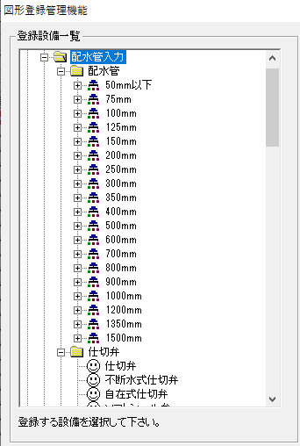 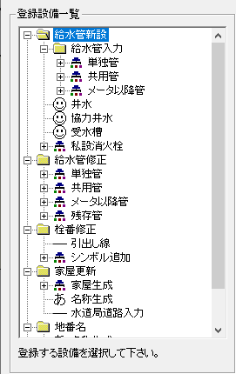 |  | 〇
75 | 設備登録 （水栓入力） | 作業営業所・ 水栓番号選択 | 水栓番号図形入力後に関連する給水設備の属性に代表水栓番号を付与するため、給水の設備登録前に作業営業所と水栓番号を選択する。 |  |  | 〇
76 |  | 水栓入力 | 札幌水道専用の水栓番号区分・水栓番号新規入力。連番で栓番入力も可能。図形入力後に給水一般情報と給水装置情報を自動生成する。 |  |  | 〇
77 |  | 水栓追加 | 札幌水道専用の水栓番号追加入力。連番で栓番入力も可能。図形追加後に自動で給水一般情報修正と給水装置情報を追加する。 |  |  | 〇
78 | 設備撤去 範囲撤去 | 設備の撤去 | 配水設備、給水管の撤去工事による撤去レイヤへ移動する（図形・属性）。 ・設備選択及び範囲選択 ・配水管については管路、バルブ関連はバルブシンボル、給水管については分岐部分のシンボルのみ撤去用属性付で撤去レイヤへ登録 ・撤去時の竣工図番号を撤去側の属性に登録 |  |  | 〇 |  |  | 利用端末、操作員ID、属性テーブル名、キー属性、時間
79 | 更新用背景図 取り込み | 設備更新用の竣工図 （平面図）の取り込み編集 | ・配水管、給水管の新設・撤去時の竣工図図面（PDF)を設備編集のための下図として地図に取り込んで表示する。 ・取り込んだ下図の位置合わせのための回転、移動、平行移動をする。 |  |  | 〇
80 | 設計下図作成 | 設計下図作成 | マッピング上の管理図より指定範囲の平面図・位置図を切り出し、設計下図様式レイアウトに平面図・位置図を配置し、設計下図図面としてＤＸＦ出力する。 切り出した図面（DXF）内の線種、シンボル形状は、元の管理図と同じ形状で表現される （管理図内の線種・シンボル形状は、それぞれ図形としてはラインやポイント等で保持しており、描画時にシンボル表現されている） 以下の編集機能を持つ ・平面図、位置図切出、編集（削除、移動、回転、縮尺変更） ・平面図、位置図内の図形編集（レイヤ単位の削除） ・簡易図形登録 ・設計下図表題欄の作成、編集 ・下図図形要素の作成、編集 （方位、縮尺、スケール、表題・ラベルテキスト、引き出し線） ・埋設断面図の作成、編集 ・設計下図削除、編集 | 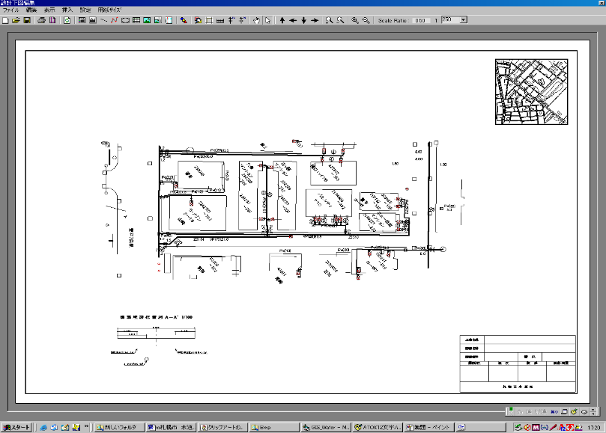 |  | 〇
81 | 外部・連携機能 | 道路データ変換 | 道路台帳等の座標値データをマッピング側の道路データとして取り込む。 |  |  | 〇
82 |  | 道路管理センタデータ取込 | 札幌市道路管理センター専用のオリジナルフォーマットデータをマッピング用に変換する。 |  |  | 〇
83 |  | 道路管理センタデータ出力 | マッピングから札幌市道路管理センター専用のオリジナルフォーマットデータ形式で配水管設備、家屋・家名図形・属性情報などを出力する。 |  |  | 〇
84 |  | ファイリングシステム連携 | マッピング上の設備指定からファイリングシステムに連携し、ファイリングシステム内のファイルを参照表示・印刷する。 |  | 〇 | 〇
85 |  | シェープファイル取込 | シェープファイル形式のレイヤのデータを取り込む。 ※札幌市共有地図システムデータ（道路・地形・地番・路線） |  |  | 〇
86 |  | シェープファイル出力 | レイヤのデータをシェープファイル形式の地図データに変換し出力する。 |  |  | 〇
87 |  | 管理図送付 | 給水装置工事電子申請システム側での閲覧申請により申請があった住所の管理図面のPDFデータを電子申請システム側へ送付する。 ・給水装置工事電子申請システム側の指定ファイルサーバへの送付 ・申請番号を入力しファイル名を設定し指定ファイルサーバへ送付。 ※給水装置工事電子申請システムについては令和8年度～10年度で構築、令和11年4月運用開始予定となっているため、システム連携においては、給水装置工事電子申請システム構築時に給水装置課および構築業者と協議すること。 連携の仕組みは別添1-6「地下埋設物図面閲覧システム業務フロー」を参照のこと。 |  | 〇 |  |  | 〇 | 利用端末(デスクトップの場合)、操作員ID、申請番号、時間
88 |  | 管理図PDF作成 | 1：500管理図様式の図面番号単位でのPDFを作成する。 ・一括作成 ・図面番号指定作成 連携の仕組みは別添1-6「地下埋設物図面閲覧システム業務フロー」を参照のこと。 |  |  | 〇 |  | 〇 | 利用端末、操作員ID、申請番号、時間
89 | ユーザ管理 | アカウント管理 | 管理者による利用アカウントの発行や廃止をする。 |  | 〇 |  |  | 〇 | 操作員ID、操作、時間
90 |  | 一括登録 | CSVファイルによりアカウントを一括で登録する。 |  | 〇 |  |  | 〇 | 操作員ID、操作、時間
91 |  | ログイン | 有効な発行済みアカウントでログインされた場合のみシステムの利用を許可する、それ以外の場合は許可しない制御をする。 |  | 〇 |  |  | 〇 | 操作員ID,時間
92 |  | アカウントセキュリティ | アカウントのパスワードの条件として、文字数や文字組み合わせ、試行回数上限の制限を設定する。 |  | 〇 |  |  | 〇 | 操作員ID、操作、時間
93 |  | マップ・レイヤ権限管理 | 利用者をグループに分けて登録し、グループごとにレイヤやマップの利用権限を設定する。 |  | 〇 |  |  | 〇 | 操作員ID、操作、時間
94 |  | アプリケーション権限管理 | 作成したアプリケーションをグループごとに利用権限を設定する。 |  | 〇 |  |  | 〇 | 操作員ID、操作、時間
95 | コンテンツ管理 | Portal管理 | 管理者により登録されているレイヤーやマップのデータを一括管理する。 |  | 〇 |  |  | 〇 | 操作員ID、操作、時間
96 |  | マップ・レイヤ作成 | 新規のマップやレイヤを作成する。 |  | 〇 |  |  | 〇 | 操作員ID、操作、時間
97 |  | マップ・レイヤ共有 | マップやレイヤを共有できるように設定する。 |  | 〇 |  |  | 〇 | 操作員ID、操作、時間
98 |  | Web共有 | デスクトップとWebで地図データを共有する。 |  | 〇 | 〇 |  | 〇 | 操作員ID、操作、時間
99 | モバイル利用 | オンライン利用 | インターネットやモバイル通信回線によりサーバへ接続し、リアルタイムで最新のマップを参照する。 | 周辺の配管の口径、管種、布設年度が参照できる |  |  | 〇 | 〇 | 操作員ID,時間
100 |  | オフライン地図利用 | 通信ができない地域でモバイル端末を利用する予定の場合、あらかじめ必要な範囲の地図データをモバイルで端末に登録して通信せずに利用する。 |  |  |  | 〇
101 |  | GPS利用 | モバイル端末のGPSを利用して現在地を地図上で確認する。
102 |  | 図形データ入力 | モバイル端末で表示されるマップ上にポイントやライン、ポリゴンなどの図形を記入し、あわせて入力した属性情報と共にサーバへ送信する。 |  |  |  | 〇
103 |  | 現地調査票 | モバイル端末で表示される調査票に入力し、サーバへ即時に送信する。 |  |  |  | 〇 | 〇 | 操作員ID,時間
104 |  | 写真送付 | モバイル端末のカメラで撮影した写真を調査票に添付してサーバ送信する。 |  |  |  | 〇 | 〇 | 操作員ID,時間
105 |  | 現地調査票のオフライン同期 | 調査票の入力時に通信ができない場合、入力データを一時保存し、通信ができる環境へ移動した際に同期する。 |  |  |  | 〇
106 |  | GPS利用 | モバイル端末のGPSを利用して現在地を調査票と同時に送信する。 |  |  |  | 〇
107 |  | 現地調査票作成 | あらかじめ用意しておいた調査票以外に、必要な調査項目に合わせて新たな調査票をプログラムをせずに作成する。 |  |  | 〇

(2) ファイリング機能一覧
(2) ファイリング機能一覧 |  |  |  |  |  |  |  |  | 対応可否について ○：可 △：代替案で可 ×：不可
項番 | レベル１ | レベル２ | 機能名 | 機能概要 | 備考 ※一部画面、メニュー、データイメージ | Web アプリ 対応 | デスク トップ アプリ 対応 | アクセス ログ 取得 | アクセスログ内容 | 対応 可否 | 代替案 (対応可否が△の時必須)
1 | 図面の 登録 | 給水装置 | 給水装置図面登録 | 専用栓、共用管、配水補助管、私設消火栓、予定栓単位で関連する図面、申請書などを新規図面区分、書類管理区分で登録をする。管栓種別、区、水栓番号、書類種別、ページの情報の区別ができるようにする。 |  |  | 〇 | 〇 | 操作員ID、機能名、キー管理番号（水栓番号、竣功図番号）、書類区分、時間
2 |  |  | 給水装置図面 追加登録 | 既存の給水装置情報に図面を追加登録する。 |  |  | 〇 | 〇 | 操作員ID、機能名、キー管理番号（水栓番号、竣功図番号）、書類区分、時間
3 |  |  | 給水装置図面削除 | 既存の給水装置情報の図面の中から選択したものを削除する。 |  |  | 〇 | 〇 | 操作員ID、機能名、キー管理番号（水栓番号、竣功図番号）、書類区分、時間
4 |  |  | 給水装置撤去 スタンプ押印 | 撤去済みの設備の図面に撤去済みのスタンプを押した画像を作成・登録する。 スタンプには、水栓番号、年月日、業者番号などの文字列を入力する。 |  |  | 〇
5 |  |  | 給水装置図面複写 | 検索した図面（複数）を別の水栓番号の図面として再登録する。 |  |  | 〇 | 〇 | 操作員ID、機能名、キー管理番号（水栓番号、竣功図番号）、書類区分、時間
6 |  |  | 給水装置図面 追加管栓登録 | 検索した図面を別の水栓番号に関連付けて登録する。 |  |  | 〇 | 〇 | 操作員ID、機能名、キー管理番号（水栓番号、竣功図番号）、書類区分、時間
7 |  |  | 給水装置図面編集 | 指定の図面に画像修正を加える。 | 予定栓については予定栓台帳用にファイリングし、その場所の新設がきた場合は、ファイリングを撤去し一部新設の場合は、画像修正をする |  | 〇
8 |  |  | 給水装置撤去登録 | 図面に関連付けている管栓番号を削除する。 |  |  | 〇 | 〇 | 操作員ID、機能名、キー管理番号（水栓番号、竣功図番号）、書類区分、時間
9 |  |  | 給水装置図面一括削除 | 管栓番号の範囲指定をして当該管栓番号の図面を一括削除する。 |  |  | 〇 | 〇 | 操作員ID、機能名、キー管理番号（水栓番号、竣功図番号）、書類区分、時間
10 |  | 配水管路 | 配水管路図面登録 | 管路番号と紐づけて関連する図面、申請書などの登録をする。 |  |  | 〇 | 〇 | 操作員ID、機能名、キー管理番号（竣功図番号）、書類区分、時間
11 |  |  | 配水管路図面追加登録 | 既存の配水管路情報に図面を追加登録する。 |  |  | 〇 | 〇 | 操作員ID、機能名、キー管理番号（竣功図番号）、書類区分、時間
12 |  |  | 配水管路図面削除 | 既存の配水管路情報の図面の中から選択したものを削除する。 |  |  | 〇 | 〇 | 操作員ID、機能名、キー管理番号（竣功図番号）、書類区分、時間
13 |  |  | 配水管路図面編集 | 指定の図面に画像修正を加える。 |  |  | 〇
14 |  | 配水設備 | 配水設備図面登録 | 工事番号と紐づけて関連する図面、申請書などの登録をする。竣工年度、工事名称、施設名称の区別ができるようにする。 |  |  | 〇 | 〇 | 操作員ID、機能名、キー管理番号（竣功図番号）、書類区分、時間
15 |  |  | 配水設備図面追加登録 | 既存の配水設備情報に図面を追加登録する。 |  |  | 〇 | 〇 | 操作員ID、機能名、キー管理番号（竣功図番号）、書類区分、時間
16 |  |  | 配水設備削除 | 既存の配水設備情報の図面の中から選択したものを削除する。 |  |  | 〇 | 〇 | 操作員ID、機能名、キー管理番号（竣功図番号）、書類区分、時間
17 |  |  | 配水設備図面編集 | 指定の図面に画像修正を加える。 |  |  | 〇
18 |  | 一般施設 | 一般施設図面登録 | 工事番号と紐づけて関連する図面、申請書などの登録をする。竣工年度、工事名称、施設名称の区別ができるようにする。 |  |  | 〇 | 〇 | 操作員ID、機能名、キー管理番号（竣功図番号）、書類区分、時間
19 |  |  | 一般施設図面追加登録 | 既存の一般施設情報に図面を追加登録する。 |  |  | 〇 | 〇 | 操作員ID、機能名、キー管理番号（竣功図番号）、書類区分、時間
20 |  |  | 一般施設削除 | 既存の一般施設情報の図面の中から選択したものを削除する。 |  |  | 〇 | 〇 | 操作員ID、機能名、キー管理番号（竣功図番号）、書類区分、時間
21 |  |  | 一般施設図面編集 | 指定の図面に画像修正を加える。 |  |  | 〇
22 | 図面の 参照 | 給水装置 | 給水装置図面参照 | 専用栓、共用管、配水補助管、私設消火栓、予定栓に関する図面、申請書などを水栓番号や区名から検索して参照する。 複数の対象図面から選択したものを画面表示する。 | 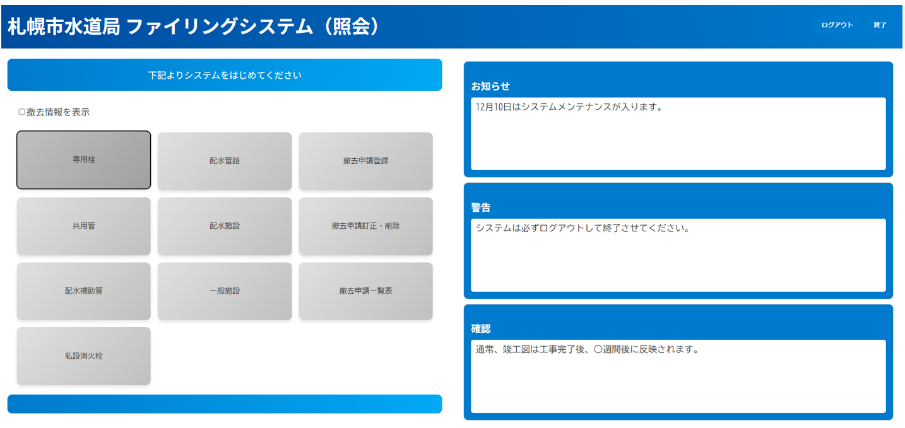 | 〇 |  | 〇 | 操作員ID、機能名、キー管理番号（水栓番号、竣功図番号）、書類区分、時間
23 |  |  | 予定栓番号発番 | 職員側で予定栓番号を発番する（審査側での発番）。 |  | 〇 |  | 〇 | 操作員ID、機能名、キー管理番号（水栓番号）、時間
24 |  |  | 予定栓番号表示、出力 | 予定栓番号の一覧表示、出力する。 |  | 〇 |  | 〇 | 操作員ID、機能名、キー管理番号（水栓番号）、時間
25 |  | 配水管路 | 配水管路図面参照 | 管路番号から検索して参照する。 複数の対象図面から選択したものを画面表示する。 |  | 〇 |  | 〇 | 操作員ID、機能名、キー管理番号（竣功図番号）、書類区分、時間
26 |  | 配水設備 | 配水設備図面参照 | 配水施設名や工事番号から検索して参照する。 複数の対象図面から選択したものを画面表示する。 |  | 〇 |  | 〇 | 操作員ID、機能名、キー管理番号（竣功図番号）、書類区分、時間
27 |  | 一般施設 | 一般施設図面参照 | 工事名から検索して参照する。 複数の対象図面から選択したものを画面表示する。 |  | 〇 |  | 〇 | 操作員ID、機能名、キー管理番号（竣功図番号）、書類区分、時間
28 |  | 撤去 | 撤去申請登録 | 撤去申請したい専用栓を登録する。 ※審査窓口等での工事申請時に撤去工事の指定工事業者および日時を登録 |  | 〇 |  | 〇 | 操作員ID、機能名、キー管理番号（水栓番号）、書類区分、時間
29 |  |  | 撤去申請訂正・削除 | 撤去申請した専用栓の情報を修正・削除する。 |  | 〇 |  | 〇 | 操作員ID、機能名、キー管理番号（水栓番号）、書類区分、時間
30 |  |  | 撤去申請一覧表示 | 撤去申請されている専用栓を一覧表示する。 |  | 〇 |  | 〇 | 操作員ID、機能名、キー管理番号（水栓番号）、時間
31 |  |  | 撤去申請一覧 ファイル出力 | 撤去申請されている専用栓を一覧をCSV出力する。 |  | 〇 |  | 〇 | 操作員ID、機能名、キー管理番号（水栓番号）、時間
32 |  | 共通操作 | 図面回転表示 | 図面を90度回転して表示する。 |  | 〇
33 |  |  | 図面拡大表示 | 図面を拡大表示する。 |  | 〇
34 |  |  | 図面表示スクロール | 図面の表示位置をスクロールして変更する。 |  | 〇
35 |  |  | 図面印刷 | 図面を印刷する。 ・一括印刷 ・拡大縮小印刷 ・指定印刷 | 一括印刷の際には、元の図面サイズにかかわらず指定のサイズへの一定出力（自動で拡大or縮小）を選択できる | 〇 |  | 〇 | 操作員ID、機能名、キー管理番号（水栓番号、竣功図番号）、書類区分、時間
36 |  |  | マスク設定 | 印刷時および電子申請システム送付時に竣工図等の図面内の公開できない任意の部分を手動で黒塗してマスクする。黒塗りを施した図面は出力目的のみでマスタのデータとして保存しない。 |  | 〇 |  | 〇 | 操作員ID、機能名、キー管理番号（水栓番号）、書類区分、時間
37 | システム 連携 | 給水装置工事電子申請 システム 連携 | 図面ファイル送付 | 電子申請業務から閲覧申請があった住所に対する給水台帳のPDFデータを指定の場所へ送付する。 ・書類選択、一括送付 ・電子申請システム側の指定ファイルサーバへの送付 ・申請番号を入力しファイル名を設定し送付。 | ※給水装置工事電子申請システムは令和8年度～10年度で構築、令和11年4月運用開始予定のため、システム連携機能については、給水装置課および電子申請システム構築業者と協議すること。 | 〇 |  | 〇 | 操作員ID、機能名、キー管理番号（申請番号、水栓番号、竣功図）、書類区分、時間
38 |  |  | 図面・台帳取込 | 電子申請システムより月次で送付される給水台帳フォルダをマッピング・ファイリングの更新用データとして取り込む。更新後は削除する。 （マスタデータは電子申請システムで保持する） ・給水台帳取込フォルダ（月次、区別、水栓番号)の取込み ・入力帳票内訳書（EXCEL）の取込み | 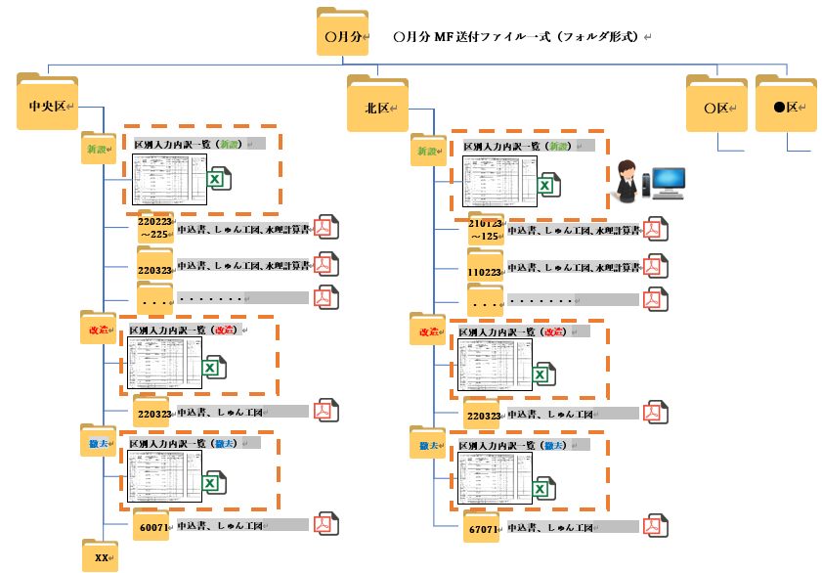 |  | 〇
39 | ユーザ 管理 |  | アカウント管理 | ・ファイリング単独で利用するユーザのアカウント制御を管理する。 ・マッピング連携から利用される場合のユーザのアカウント制御を管理する。 |  | 〇 | 〇 |  | 捜査員ID、操作、時間
40 |  |  | ログイン | 有効な発行済みアカウントでログインされた場合のみシステムの利用を許可する、それ以外の場合は許可しない制御をする。 |  | 〇 | 〇 |  | 操作員ID、時間
41 | システム 管理 |  | マスタ管理 | 書類種別などのマスタ管理データの追加・変更・削除をする。 |  |  | 〇 |  | 操作員ID、時間

